المؤشرات الكلية

سوق العراق للاوراق المالية
جلسة الاثنين 2025/10/6 |  |  |  | تقرير أسعار الأسهم المتداولة واخبار الشركات
الجلسة (177)

الاسهم المتداولة المدرجة و OTC |  |  | 827,894,081 |  |  | قيمة الأسهم المتداولة المدرجة و OTC |  | 898,389,893 |  |  | صفقات الشركات المدرجة وOTC | 937

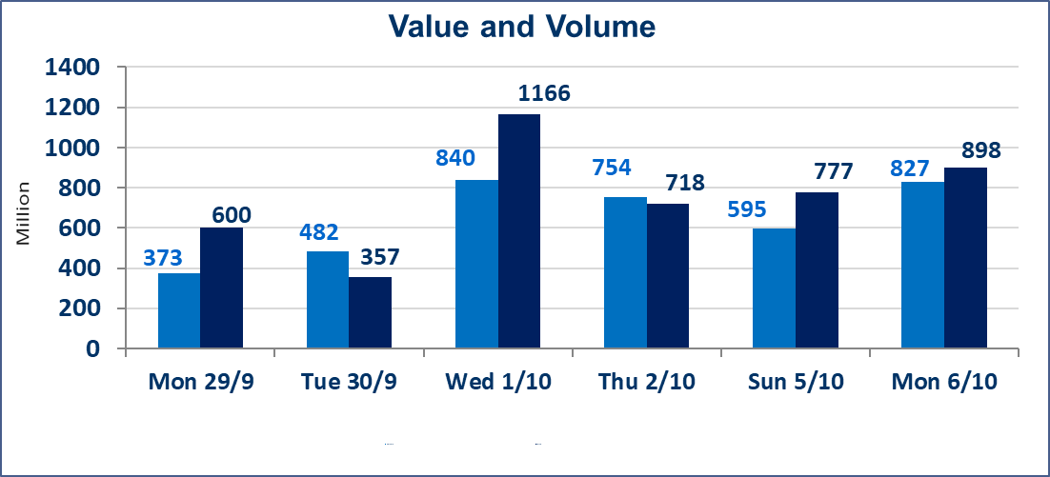
المؤشر60 ISX اليوم | 956.24 |  | نقطة |  |  | المؤشر15 ISX اليوم | 1125.84 | نقطة
المؤشر 60 ISX السابق | 960.37 |  | نقطة |  |  | المؤشر 15 ISX السابق | 1128.13 | نقطة
نسبة التغير | -0.43 |  | % |  |  | نسبة التغير | -0.20 | %
عدد النقاط | -4.13 |  | نقطة |  |  | عدد النقاط | -2.29 | نقطة

الشركات المدرجة | 104 | OTC | 11 | 115 |  | الشركات غير المتداولة المدرجة | 46 | OTC | 8 | 54
الشركات المتداولة | 40 | OTC | 2 | 42 |  | الشركات المرتفعة |  |  | 8
شركات الهيئة العامة |  |  |  | 8 |  | الشركات المنخفضة |  |  | 15
الموقوفة بقرار من هيأة الأوراق المالية |  |  |  | 10
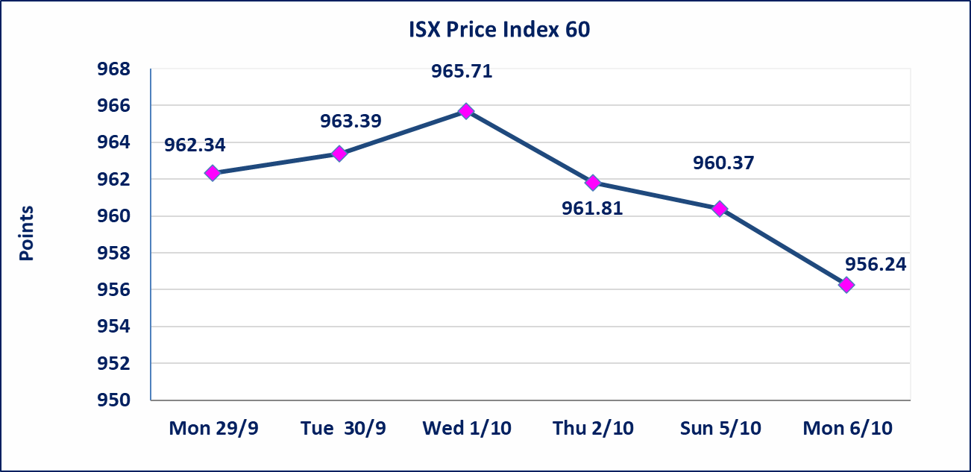
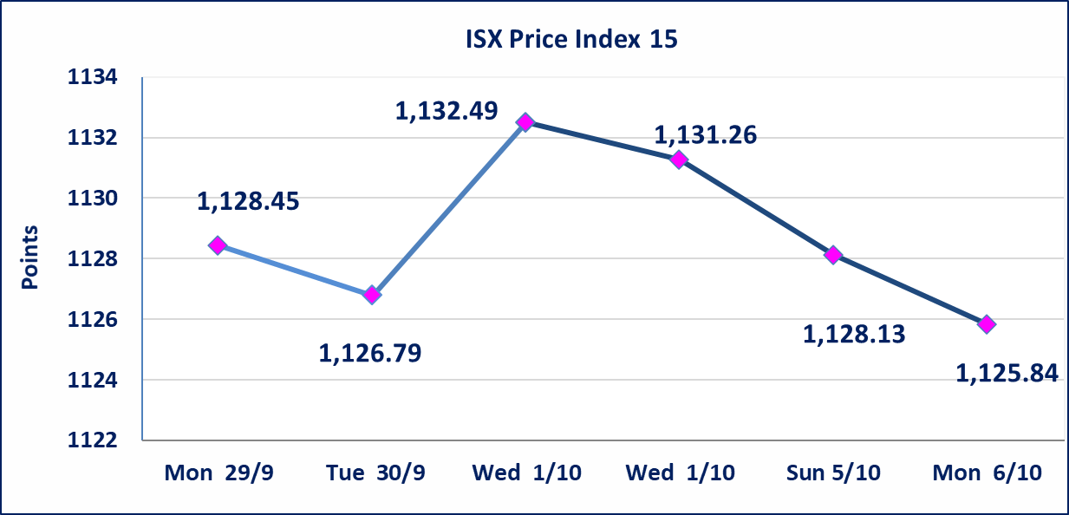

سندات اعمار الاصدارية الاولى | ايقاف التداول على سندات اعمار الاصدارية الاولى (1,000,000) دينار إعتباراً من جلسة 2025/10/6.
الحد الأعلى والادنى للتغير في السعر | نسبة التغير في المنصة النظامية (15%)، نسبة التغير في المنصة الثانية (20%)، نسبة التغير في المنصة الثالثة (5%) إرتفاعاً وإنخفاضاً من سعر الاغلاق السابق.
Web site : www.isx-iq.net E-mail : info-isx@isx-iq.net |  |  |  |  | 07834000034 - 07711211522 : ص . ب :3607 العلوية الهاتف |  |  |  |  |  | بغداد /الكرادة/ قرب المسرح الوطني /مجاور مصرف الخليج التجاري

نسبة التغير
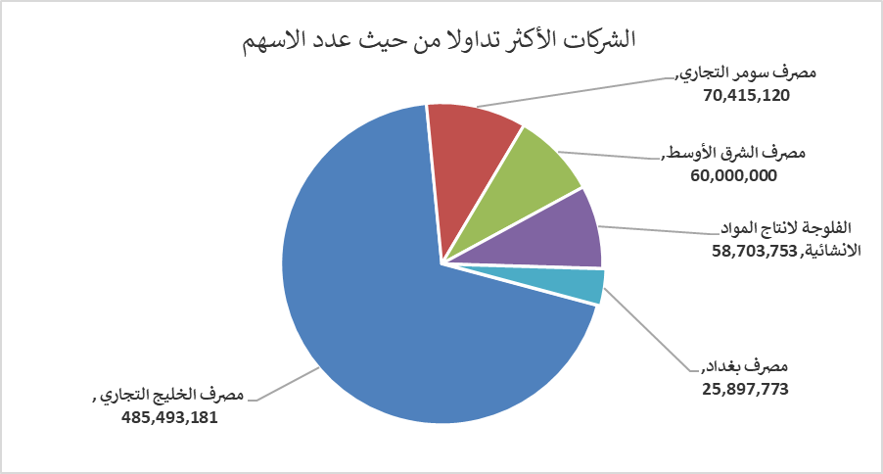
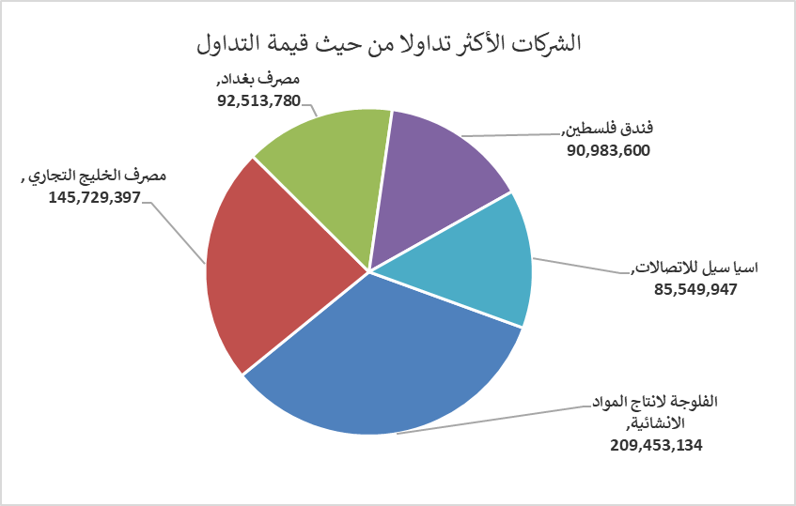
الشركات الأكثر ارتفاعاً وانخفاضاً

نسبة التغير لاسعار الاغلاق الاكثر ارتفاعاً |  |  |  | نسبة التغير لاسعار الاغلاق الاكثر انخفاضاً
اسم الشركة | اغلاق | التغير(%) | الاسهم المتداولة | اسم الشركة | اغلاق | التغير (%) | الاسهم المتداولة
بغداد العراق للنقل العام | 34.000 | 6.25 | 1,497,322 | بابل للإنتاج الحيواني والنباتي | 11.050 | -15.00 | 1,660
الاهلية للانتاج الزراعي | 2.450 | 6.06 | 340,000 | تسويق المنتجات الزراعية | 14.000 | -5.41 | 2,000
فندق فلسطين | 32.520 | 4.97 | 2,798,000 | انتاج وتسويق اللحوم | 4.650 | -5.10 | 874,525
مصرف الاقتصاد | 0.250 | 4.17 | 23,936,516 | مصرف الخليج التجاري | 0.300 | -3.23 | 485,493,181
فندق بغداد | 11.900 | 3.48 | 573,767 | الفلوجة لانتاج المواد الانشائية | 3.460 | -3.08 | 58,703,753

الشركات الاكثر نشاطا حسب الاسهم المتداولة (حجم التداول) |  |  |  | الشركات الاكثر نشاطا حسب القيمة المتداولة
اسم الشركة | اغلاق | التغير(%) | الاسهم المتداولة | اسم الشركة | اغلاق | التغير (%) | القيمة المتداولة
مصرف الخليج التجاري | 0.300 | -3.23 | 485,493,181 | الفلوجة لانتاج المواد الانشائية | 3.460 | -3.08 | 209,453,134
مصرف سومر التجاري | 0.080 | 0.00 | 70,415,120 | مصرف الخليج التجاري | 0.300 | -3.23 | 145,729,397
مصرف الشرق الأوسط | 0.070 | 0.00 | 60,000,000 | مصرف بغداد | 3.560 | -1.11 | 92,513,780
الفلوجة لانتاج المواد الانشائية | 3.460 | -3.08 | 58,703,753 | فندق فلسطين | 32.520 | 4.97 | 90,983,600
مصرف بغداد | 3.560 | -1.11 | 25,897,773 | اسيا سيل للاتصالات | 12.040 | -0.08 | 85,549,947

